概要書
原則、オレンジ色で表示された必須項目はすべて入力してください。
そのほか、①～③（申請の際に漏れが多い箇所）も併せてご確認ください。
①区域図に行為の場所を明示していますか？
②付近見取図に図は挿入されていますか？別紙参照としていませんか？
③配置図に図は挿入されていますか？別紙参照としていませんか？
★入力もれはありませんか？★
 | 様式第５号の２(第６条関係)
新在家南地区まちづくり協定に係る地区内における行為の概要書
届出者 |  | 氏名
 |  | 住所 |  |  |  |  |  |  |  |  |  |  |  |  |  |  |  |  |  |  |  |  |  |  |  |  |  |  |  |  |  |  | 電話
代理者 |  |  |  |  |  |  |  |  |  |  |  |  |  |  |  |  |  |  |  |  |  |  |  |  |  |  |  |  |  |  |  |  | 電話
 |  |  |  |  |  |  |  |  |  |  |  |  |  |  |  |  |  |  |  |  |  |  |  |  |  |  |  |  |  |  |  |  | Fax
設計者 |  |  |  |  |  |  |  |  |  |  |  |  |  |  |  |  |  |  |  |  |  |  |  |  |  |  |  |  |  |  |  |  | 電話
施工者 |  |  |  |  |  |  |  |  |  |  |  |  |  |  |  |  |  |  |  |  |  |  |  |  |  |  |  |  |  |  |  |  | 電話

行為の種類 |  |  |  |  |  | □ |  | （ | □ |  | 建築物・ |  | □ |  | 工作物）の （ |  |  |  |  |  | □ | 新築・ |  |  | □ |  | 増築・ |  |  | □ |  | 改築・ |  |  | □ |  | 用途の変更）
 |  |  |  |  |  | □ |  | 土地の区画形質又は用途の変更 |  |  |  |  |  |  |  |  |  |  |  |  |  |  | □ |  |  | その他 |  |  |  | （ |  |  |  |  |  |  |  |  |  |  |  |  |  |  | ）
行為の場所 |  |  |  |  |  | 神戸市灘区
行為の概要 |  | 用途・業種 |  |  |  | 申請建物： |  |  |  |  |  |  |  |  |  |  |  |  |  |  |  |  |  |  |  |  | 従前建物：
 |  | 階数 |  |  |  | 地上 |  |  |  |  |  |  | 階 |  |  | 地下 |  |  |  |  |  |  |  | 階 |  |  | 構造 |  |  |  |  |  |  |  |  |  |  |  |  |  |  |  |  | 造
 |  | 高さ |  |  |  | 地上 |  |  |  |  |  |  |  |  |  | ｍ | 地下 |  |  |  |  |  |  |  |  |  |  |  | ｍ
 |  |  |  |  |  | 届出部分 |  |  |  |  |  |  |  |  |  | 届出以外の部分 |  |  |  |  |  |  |  |  |  |  | 合 計
 |  | 敷地面積 |  |  |  |  |  |  |  |  |  |  |  |  |  |  |  |  |  |  |  |  |  |  |  |  |  |  |  |  |  |  |  |  |  |  |  |  |  |  |  |  |  | ㎡
 |  | 建築面積 |  |  |  |  |  |  |  |  |  |  |  | ㎡ |  |  |  |  |  |  |  |  |  |  | ㎡ |  | 0 |  |  |  |  |  |  |  |  |  |  |  |  |  |  |  |  | ㎡
 |  | 延べ面積 |  |  |  |  |  |  |  |  |  |  |  | ㎡ |  |  |  |  |  |  |  |  |  |  | ㎡ |  | 0 |  |  |  |  |  |  |  |  |  |  |  |  |  |  |  |  | ㎡
工事期間 |  |  |  |  |  |  |  |  |  |  | 年 |  |  | 月 |  |  | 日 |  | ～ |  |  |  |  |  |  |  |  | 年 |  |  |  |  | 月 |  |  |  |  | 日 |  | （予定）
区 域 図 |  |  |  |  |  |  | ↓ |  |  | 行為の場所を〇で 明示してください。 |  |  |  |  |  |  |  |  | 行為の 場所 |  |  |  |  |  |  |  | チェックリスト
 |  |  |  |  |  |  |  |  |  |  |  |  |  |  |  |  |  |  |  |  |  |  |  |  |  |  | 第６条 建築物の用途の制限
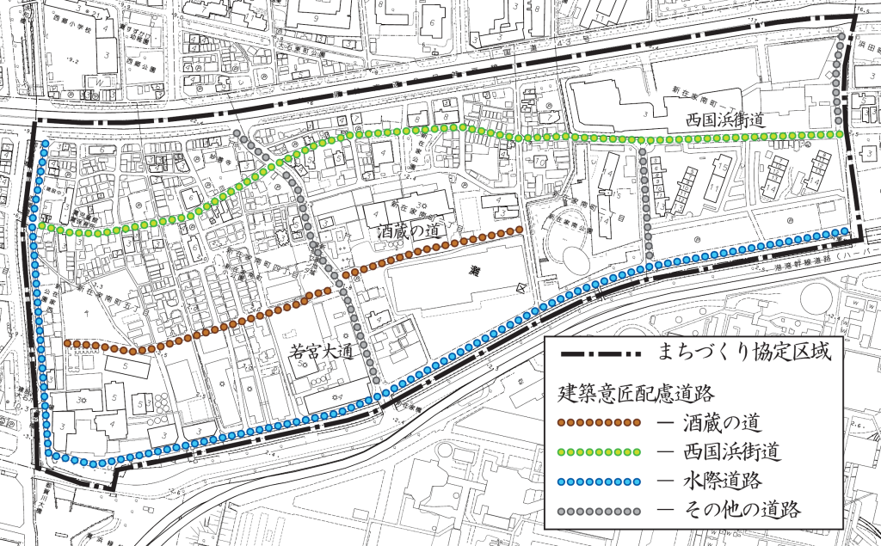 |  |  |  |  |  |  |  |  |  |  |  |  |  |  |  |  |  |  |  |  |  |  |  |  |  |  | □ |  | 風営・風営関連
 |  |  |  |  |  |  |  |  |  |  |  |  |  |  |  |  |  |  |  |  |  |  |  |  |  |  | □ |  | カラオケボックス等の営業
 |  |  |  |  |  |  |  |  |  |  |  |  |  |  |  |  |  |  |  |  |  |  |  |  |  |  | □ |  | 上記以外
 |  |  |  |  |  |  |  |  |  |  |  |  |  |  |  |  |  |  |  |  |  |  |  |  |  |  | 第７条 荷さばき場の設置義務
 |  |  |  |  |  |  |  |  |  |  |  |  |  |  |  |  |  |  |  |  |  |  |  |  |  |  | □ |  | 事業所等ではない
 |  |  |  |  |  |  |  |  |  |  |  |  |  |  |  |  |  |  |  |  |  |  |  |  |  |  | □ |  | 事業所等である
 |  |  |  |  |  |  |  |  |  |  |  |  |  |  |  |  |  |  |  |  |  |  |  |  |  |  |  |  | ⇒ |  | 事業所部分の延べ面積
 |  |  |  |  |  |  |  |  |  |  |  |  |  |  |  |  |  |  |  |  |  |  |  |  |  |  |  |  |  |  | （ |  |  |  |  |  |  |  | ） | ㎡
 |  |  |  |  |  |  |  |  |  |  |  |  |  |  |  |  |  |  |  |  |  |  |  |  |  |  |  |  |  |  |  |  |  | 荷さばき場の設置
 |  |  |  |  |  |  |  |  |  |  |  |  |  |  |  |  |  |  |  |  |  |  |  |  |  |  |  |  |  |  |  |  |  | □ |  | 無 |  |  |  | □ | 有
 |  |  |  |  |  |  |  |  |  |  |  |  |  |  |  |  |  |  |  |  |  |  |  |  |  |  | 第８条 ファミリー形式住戸の推奨
 |  |  |  |  |  |  |  |  |  |  |  |  |  |  |  |  |  |  |  |  |  |  |  |  |  |  | □ |  | 賃貸集合住宅等ではない
 |  |  |  |  |  |  |  |  |  |  |  |  |  |  |  |  |  |  |  |  |  |  |  |  |  |  | □ |  | 賃貸集合住宅等である
 |  |  |  |  |  |  |  |  |  |  |  |  |  |  |  |  |  |  |  |  |  |  |  |  |  |  |  |  | ⇒ |  | 全戸数 |  |  |  | （ |  |  |  |  |  |  | ） | 戸
 |  |  |  |  |  |  |  |  |  |  |  |  |  |  |  |  |  |  |  |  |  |  |  |  |  |  |  |  |  | （ | 内25㎡以上 |  |  |  |  |  |  |  |  | 戸 | ： |  |  | ％ | ）
第９条 建築意匠配慮道路 |  |  |  |  |  |  |  |  |  | 沿道 |  |  |  | □ |  | 酒蔵の道 |  |  |  |  | □ | 西国浜街道 |  |  |  |  |  |  |  | □ |  | 水際道路 |  |  |  |  |  | □ |  | その他

 |  |  |  |  |  |  |  |  |  | 沿道外 |  |  |  | □

 |  |  |  |  |  |  |  |  |  | 外壁等の 色彩 |  |  |  | 基調色 |  |  |  | □ |  | グレー |  |  |  | □ |  | ブラウン
 |  |  |  |  |  |  |  |  |  |  |  |  |  | 強調色 |  |  |  | □ |  | （ | マンセル表記： |  |  |  |  |  |  |  |  |  |  |  |  |  |  |  |  |  |  |  |  |  |  |  | ）
 |  |  |  |  |  |  |  |  |  | 屋根の形状 |  |  |  | □ |  | 入母屋 |  |  |  |  | □ | 切妻 |  |  |  |  |  | □ |  | 寄棟

その他

受付番号及び年月日 |  |  |  |  |  |  |  |  |  |  |  | 第 |  |  |  |  |  |  |  | 号 |  |  |  |  |  |  |  |  |  | 年 |  |  |  | 月 |  |  |  | 日
 |  |  |  |  |  |  |  |  |  |  |  |  |  |  |  |  |  |  |  |  |  |  |  |  |  |  |  |  |  |  |  |  |  |  |  | （裏面につづく）
 |  | 裏面
付近見取図

配置図等

 | ※注意事項
 |  |  | １ 付近見取図に明示する事項
 |  |  | 方位，道路及び目標となる地形地物
 |  |  | ２ 配置図等に明示する事項
 |  |  |  | ① 縮尺，方位，敷地境界線，敷地内における建築物等の位置
 |  |  |  |  | 届出に係る建築物等と他の建築物等との別並びに敷地の接する道路の位置及び幅員
 |  |  |  | ② 壁面等の位置の制限に係る場合は，①に加えて制限線及び関係断面図
 |  |  | ※ 個人情報保護のため，部屋割り等建築物内部の状況は記載する必要がありません。

